Nollutsläppsfordon mm
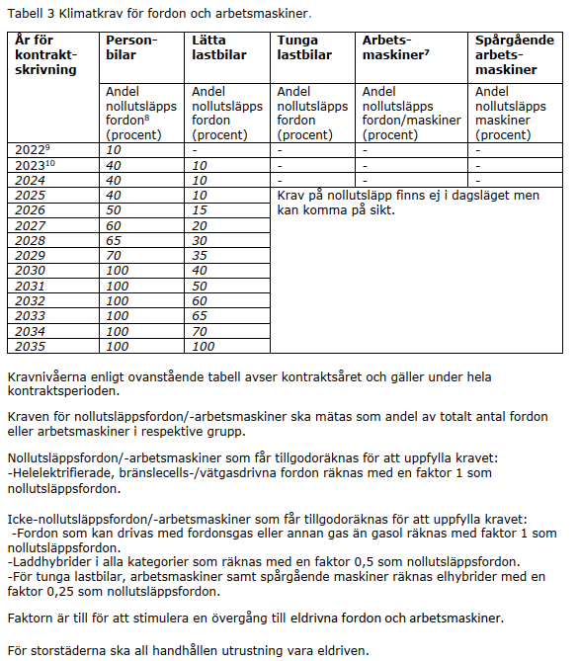
Nollutsläppsfordon/-arbetsmaskiner

Kraven för nollutsläppsfordon/-arbetsmaskin ska mätas som andel av totalt antal fordon/- arbetsmaskiner i respektive grupp och avser kontraktsår. Kontraktsår innebär att kravnivån för det året som kontraktet startar gäller för fordon/arbetsmaskiner under hela kontraktsperioden. | Personbilar | Lätta lastbilar | Tunga lastbilar | Arbets- maskiner | Spårgående arbets- maskiner |  | Från tabell 3: |  |  | Krav uppfyllt?
 |  |  |  |  |  |  | Personbilar | Lätta lastbilar |  | Personbilar | Lätta lastbilar
 |  |  |  |  |  | 2022 | 10 | 0 | Andel nollutsläpp
Antal nollutsläppsfordon enligt nollutsläppsfaktor: | 0.0 | 0.0 | 0.0 | 0.0 | 0.0 | 2023 | 40 | 10 | Krav | #N/A | #N/A
 |  |  |  |  |  | 2024 | 40 | 10 | Krav uppfyllt? | #N/A | #N/A
Totalt antal fordon/arbetsmaskiner: | 0 | 0 | 0 | 0 | 0 | 2025 | 40 | 10
 |  |  |  |  |  | 2026 | 50 | 15
Andel Nollutsläppsfordon (%) |  |  |  |  |  | 2027 | 60 | 20
 |  |  |  |  |  | 2028 | 65 | 30
Kravuppfyllnad, avrundat uppåt (%) |  |  |  |  |  | 2029 | 70 | 35
 |  |  |  |  |  | 2030 | 100 | 40
Krav för kontraktsår (%) | #N/A | #N/A |  |  |  | 2031 | 100 | 50
 |  |  |  |  |  | 2032 | 100 | 60
Andel nollutsläppsfordon avrundas uppåt i kravuppfyllnaden. |  |  |  |  |  | 2033 | 100 | 65
 |  |  |  |  |  | 2034 | 100 | 70
 |  |  |  |  |  | 2035 | 100 | 100

Faktor:
Förbränningsmotor m gas | 1
Förbränningsmotor utan gas | 0
El (inkl vätgas och bränslecell) | 1
Elhybrid | 0.25
Laddhybrid | 0.5

*Elhybrid faktor 0,25 räknas endast för tunga lastbilar/arbetsmaskiner.

